Sheet1
# | Tỷ lệ missing(%) | Ý nghĩa trường (Dự đoán) | Nhận xét (Lỗi, phân bố) | Phương án xử lý và chuẩn hóa
label | 0 | 0 36234 1 16796 | Nhãn 1 chiếm chưa đến 1/3 | balancing
Field_3 | 51.79 | 2.0 13771 1.0 11793 |  | Giữ nguyên kiểu categorical
Field_10 | 51.79 | 1.0 23354 2.0 1978 3.0 201 4.0 26 5.0 3 0.0 2 |  | Giữ nguyên kiểu categorical
Field_13 | 0 | 0 27466 1 25564 |  | Giữ nguyên kiểu categorical
Field_19 | 51.79 | 0.000 22583 1.000 888 1.860 136 2.670 116 2.340 116 2.060 86 … | Giá trị float trải dài từ 0 đến 6.864, số 0 chiếm đa phần | Scaler
Field_20 | 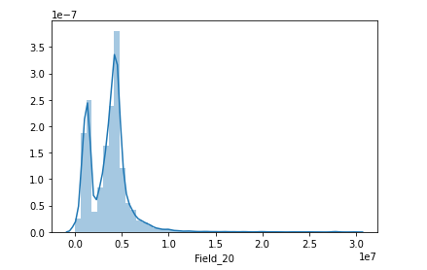 51.79 |  | Giá trị lớn tới hàng trăm, hàng triệu, có thể là tiền | Scaler
Field_21 | 51.79 | 4.5 25372 0.0 89 6.0 60 3.0 43 |  | Giữ nguyên kiểu categorical
Field_22 | 51.79 | 1.0 25492 0.0 43 2.0 29 |  | Giữ nguyên kiểu categorical
Field_23 | 51.79 | 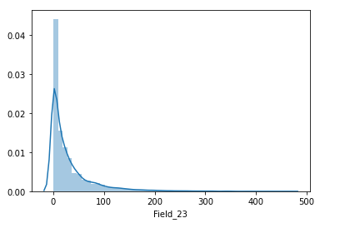 | max là 464 | Scaler
Field_27 | 95.787 | 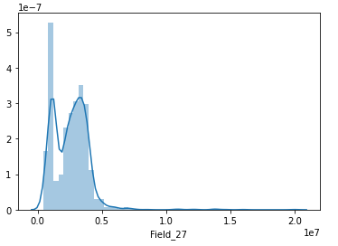 | Giá trị lớn tới hàng trăm, hàng triệu, có thể là tiền | Scaler
Field_28 | 95.945 |  | Giá trị lớn, max là 900000 | Scaler
Field_29 | 51.79 | 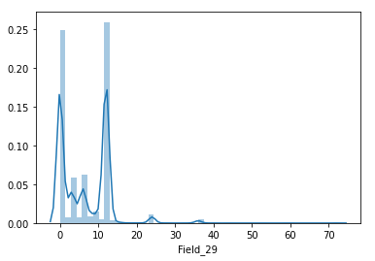 | Giá trị từ 0 đến 72, 43 giá trị unique | Scaler
Field_38 | 68.06 | 0.0 16840 1.0 96 |  | Giữ nguyên kiểu categorical
Field_39 | 51.79 | 1.0 20695 0.0 4869 |  | Giữ nguyên kiểu categorical
Field_41 | 51.79 | 1.0 19485 0.0 6079 |  | Giữ nguyên kiểu categorical
Field_42 | 51.79 | 1.0 19140 0.0 6424 |  | Giữ nguyên kiểu categorical
Field_47 | 51.79 | 0.0 10328 1.0 6667 4.0 5389 2.0 1786 3.0 1394 | 5 giá trị unique | Giữ nguyên kiểu categorical
Field_50 Field_51 Filed_53 | 51.79 |  | Gồm các giá trị 0 và 1 như Field_38, 39, 41, 42 | Giữ nguyên kiểu categorical
Field_58 | 51.79 | 0.0 18595 5.0 4855 2.0 1354 4.0 552 3.0 208 | 5 giá trị unique | Giữ nguyên kiểu categorical
Field_59 | 51.79 | 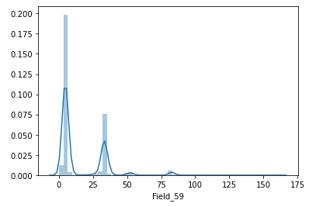 | 35 giá trị unique, giá trị từ 0 đến 160 | Scaler
Field_60 | 51.79 | 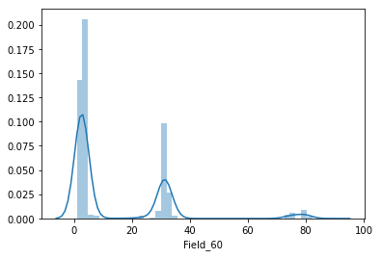 | 34 giá trị unique từ 1 đến 88 | Scaler
Field_62 | 51.79 | 1.0 17706 5.0 4862 2.0 1350 4.0 827 3.0 818 | 5 giá trị unique | Giữ nguyên kiểu categorical
Field_63 | 51.79 | 2.0 11802 3.0 5056 4.0 4074 8.0 1659 0.0 1420 5.0 1139 6.0 228 7.0 127 43.0 30 9.0 29 | 10 giá trị unique, outlier: 43 | Giữ nguyên kiểu categorical, xử lí outlier
Field_64 |  | 1.0 11802 2.0 5056 3.0 4074 4.0 1659 7.0 1139 5.0 228 6.0 127 9.0 30 8.0 29 | 9 giá trị unique | Giữ nguyên kiểu categorical
Field_67 | 51.79 | 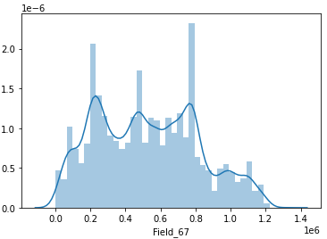 | Giá trị lớn | Scaler
Field_68 |  | 0302269938 18 0102601514-005 18 1100555173 18 4200456848-005 18 … | Dãy số có một số chỗ lại là giá trị string: vd:'0102601514-005' | embedding
Field_69 Field_70 Field_71 | 53.25 51.79 51.79 | 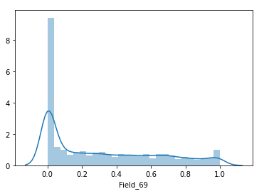 | 101 giá trị unique nằm trong khoảng [0;1] (3 field distributed khác nhau)
Field_72 | 51.79 | 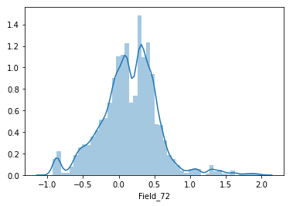 | Giá trị từ -0.99 đến 1.99
Field_73 | 45.1 | 1.0 28735 0.0 376 |  | Giữ nguyên kiểu categorical
Field_74 | 61.04 | 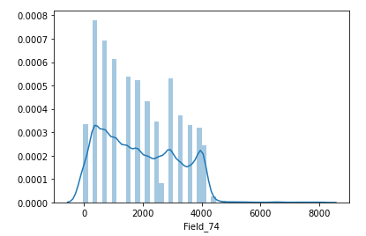 | Giá trị lên tới hàng ngàn, có giá trị âm | Scaler
Field_75 | 55.6 | 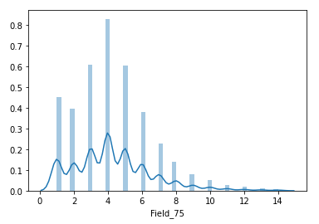 | 14 giá trị unique từ 1 đến 14 | Cân nhắc có nên giữ nguyên categorical
Field_76 | 55.63 | 0.0 11267 1.0 6548 2.0 3880 3.0 1283 4.0 384 5.0 111 6.0 29 7.0 13 8.0 7 9.0 4 10.0 2 | 11 giá trị unique từ 0 đến 10 | Giữ nguyên kiểu categorical
Field_77 |  | 4.0 4480 1.0 4209 3.0 4183 2.0 3375 5.0 2918 6.0 1712 7.0 917 0.0 596 8.0 530 9.0 255 10.0 176 11.0 82 12.0 52 13.0 25 14.0 18 | 15 giá trị unique từ 0 đến 14 | Cân nhắc có nên giữ nguyên categorical
friendCount | 72.31 | 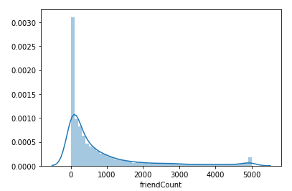 | Giá trị từ 1 đến 5000 | Scaler
subscriberCount | 89.5 | 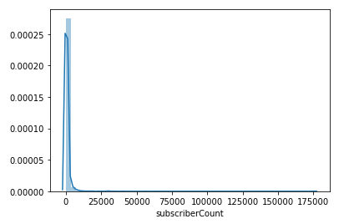 | Giá trị lớn, min = 1 | Scaler
topFriends | 61.029 | 5.0 11696 1.0 3339 2.0 2401 3.0 1828 4.0 1402 | 5 giá trị unique | giữ nguyên categorical
numOrg | 8.96 | 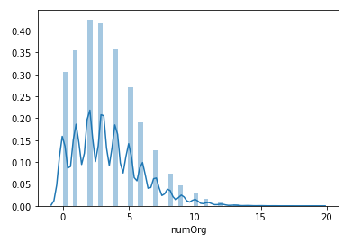 | 19 giá trị unique từ 0 đến 19 (ko có số 18) | Cân nhắc có nên giữ nguyên categorical
F_numOrg | 52.638 | 1.0 20414 2.0 3922 3.0 672 4.0 101 5.0 6 6.0 1 | 6 giá trị unique | Giữ nguyên categorical
F_numQuery | 52.638 | 1.0 17532 2.0 5102 3.0 1647 4.0 522 5.0 181 6.0 84 7.0 22 8.0 10 9.0 7 10.0 2 16.0 2 12.0 2 15.0 1 13.0 1 11.0 1 | 15 giá trị unique từ 1 đến 16 (không có 14) | Cân nhắc có nên giữ nguyên categorical
E_numOrg | 51.518 | 1.0 19406 2.0 4977 3.0 1105 4.0 194 5.0 25 6.0 2 7.0 1 | 7 giá trị unique từ 1 đến 7 | giữ nguyên categorical
E_numQuery | 51.5 | 1.0 16361 2.0 5683 3.0 2206 4.0 885 5.0 354 6.0 128 7.0 48 8.0 18 9.0 12 10.0 10 12.0 1 46.0 1 11.0 1 14.0 1 16.0 1 | 15 giá trị unique, outlier: 46 | Xử lí outlier, cân nhắc có nên để categorical
C_numOrg | 58.7 | 1.0 20419 2.0 1397 3.0 84 | 3 giá trị unique | Để categorical
C_numQuery | 58.7 | 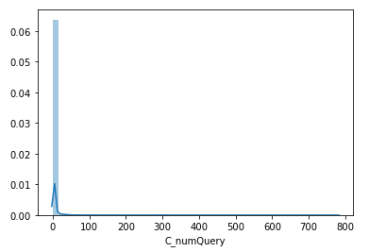 | giá trị từ 1 đến 779 | Scaler
G_numOrg | 55.387 | 1.0 20789 2.0 2639 3.0 223 4.0 7 | 4 giá trị unique | Để categorical
G_numQuery | 55.387 | 1.0 20239 2.0 2628 3.0 562 4.0 144 5.0 55 6.0 18 7.0 7 14.0 3 13.0 1 8.0 1 | 10 giá trị unique | Để categorical
A_numOrg | 22.078 | 2.0 8979 3.0 8403 1.0 7902 4.0 6336 5.0 4101 6.0 2661 7.0 1436 8.0 793 9.0 417 10.0 173 11.0 74 12.0 30 13.0 14 15.0 3 | 14 giá trị unique từ 1 đến 15(ko có 14) | Cân nhắc có nên giữ nguyên categorical
A_numQuery | 22.078 | 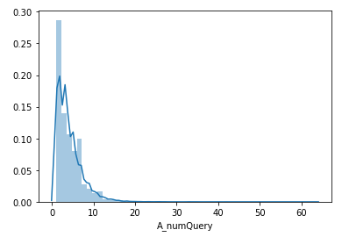 | 36 giá trị unique, min=1, max=63
summary_6m | 21.071 | 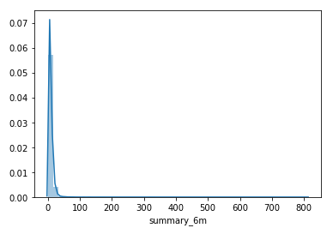 | min=1,, max=810 | Scaler
summary_3m | 23.677 | 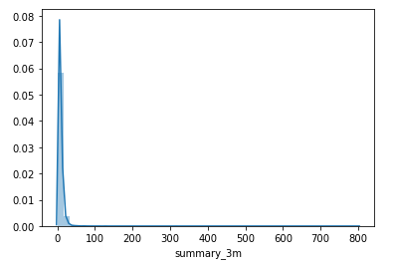 | min=1,, max=800 | Scaler
summary_1m | 33.017 | 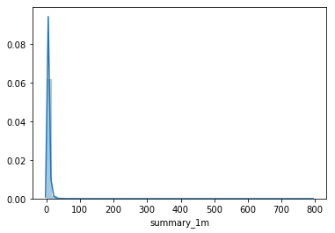 | min=1, max=791 | Scaler
summary_1w | 57.05 | 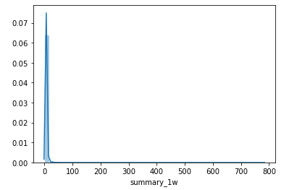 | min=1, max=781 | Scaler
partner0_A | 8.95 | 0.0 25256 1.0 23027 |  | Để categorical
partner0_B | 8.95 | 0.0 48283 | Một giá trị, E=0 | Cân nhắc có nên giữ lại
partner0_C | 8.95 | 0.0 26901 1.0 21382 |  | Để categorical
partner0_D | 8.95 | 0.0 24727 1.0 23556 |  | Để categorical
partner0_E | 8.95 | 0.0 24730 1.0 23553 |  | Để categorical
Và nhiều biến partner_ khác | … | …
num_of_phone | 4.7369 | 1.0 46317 2.0 4015 3.0 169 4.0 14 5.0 3 | Số lượng điện thoại 5 giá trị unique | Để categorical
Field_78 | 31.365 | 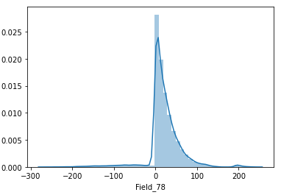 | min=-267, max=242 | Scaler rồi thì phải
Field_79 | 47.61 | 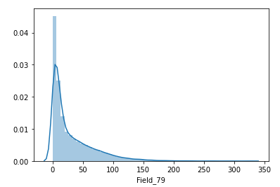 | min=0, max=325 | Scaler
Field_80 | 31.51 | 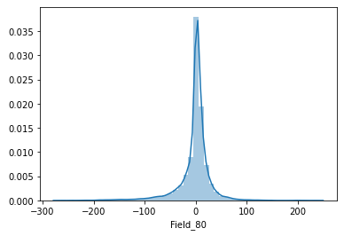 | min=-267, max=238 | Hình như đã scaler rồi
Field_81 | 32.149 | 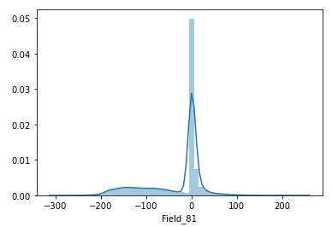 | min=-290, max=238 | Hình như đã scaler rồi
Field_82 | 0 | 1 36251 4 7000 2 5099 3 4680 | 4 giá trị unique | Để categorical
F_span | 52.638 | 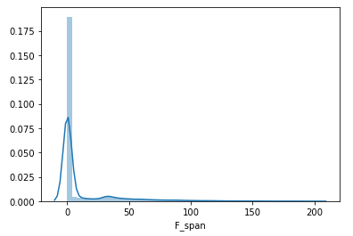 | min=0, max=199 | scaler
E_span | 51.51 | 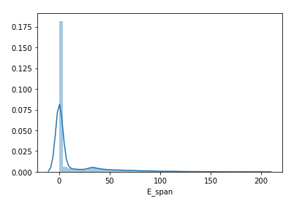 | min=0, max=199 | scaler
C_span | 58.7 | 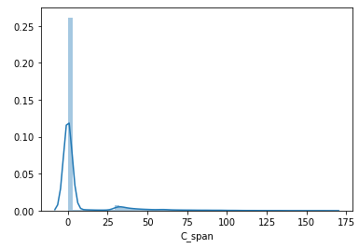 | min=0, max=162 | scaler
G_span | 55.387 | 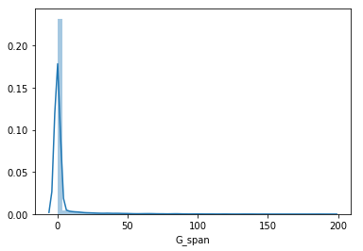 | min=0, max=193 | scaler
A_span | 22.078 | 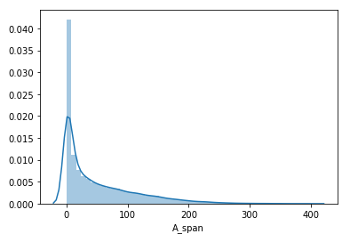 | min=0, max=400 | scaler

